カレンダー(フルカラー印刷)用
簡易デザイン作成 ヒアリングシート

 | こちらはオリジナル卓上カレンダー専用のヒアリングシートとなります。
 | 対象商品はオリジナル卓上カレンダー8枚組、16枚組、CDサイズ、B6サイズです。
 | こちらのシートを使用してご注文いただく場合は1,000円（税別）が追加となりますのでご注意ください。

 | STEP1 ご希望のデザインテンプレート名を入力してください

 |  | ※デザインテンプレートと名称はこちらよりご確認ください。

 | STEP2 印刷したい文字を入力してください
 |  | ① 1行目 |  |  | 文字の大きさ

 |  | ② 2行目 |  |  | 文字の大きさ

 |  | ③ 3行目 |  |  | 文字の大きさ

 | STEP3 文字レイアウトを選択してください
 |  | 選択してください

 |  | ①のみ | 横並びに①② | 上下に①②

 |  | 上に①、下に②③ | 上から順に①②③ | 左に①、右の上下に②③

 | STEP4 印刷フォントを選択して下さい
 |  | 選択してください

 | STEP5 印刷色を選択して下さい
 |  | 選択してください

 |  | ※本体色と印刷色の組み合わせによっては印刷が見えにくくなります。ご注意ください。
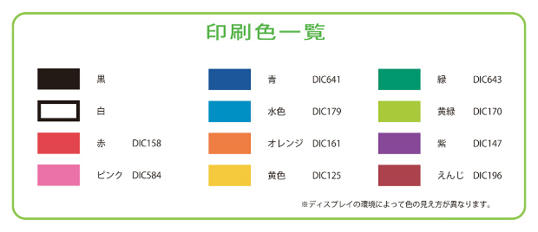

 | STEP6 ロゴマークの使用の有無を選択して下さい
 |  | 選択してください

 |  | ロゴの位置

 |  | ロゴの色

 |  | ロゴマークの使用をご希望のお客様はイラストレーターかフォトショップにてデータをご支給下さい。
 |  | その他のデータ形式の場合、データによってはデザイン料が発生する可能性もございます。
 |  | 【例】エクセル・ワード（別途料金3000円）

 |  | ※画像の解像度が低く修正が難しい場合や、印刷サイズに収めると潰れてしまう複雑なロゴは
 |  | お受けできない場合がございます。

